投稿画面
投稿画面

1.投稿する場合

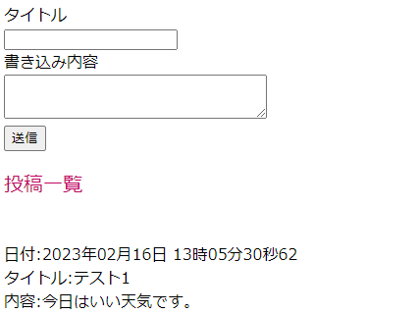

①タイトルは投稿するタイトルを入力してください。
入力されない場合、スペースのみ入力した場合、投稿されません。

②書き込み内容は投稿する内容を入力してください。
入力されない場合、スペースのみ入力した場合、投稿されません。

③「送信」ボタンを押下してください。

2.登録一覧

掲示板に登録された内容が表示されます。

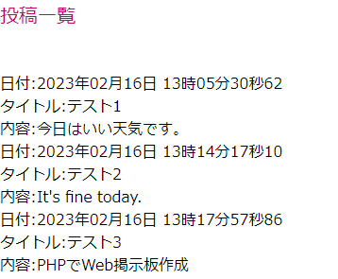

日付、タイトル、内容が表示されます。

投稿完了画面
投稿完了画面

投稿が完了した場合、下記のメッセージが表示されます。

「掲示板へ」のリンクをクリックして投稿画面に戻ります。

投稿失敗画面

入力されていない箇所がエラーメッセージとして表示されます。

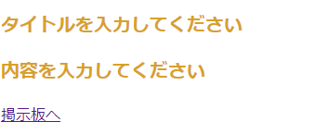

メッセージを確認したら、「掲示板へ」のリンクをクリックして投稿画面に戻ります。

NGワード投稿禁止画面

NGワードを渡航しようとすると、エラーメッセージとして表示されます。

メッセージを確認したら、「掲示板へ」のリンクをクリックして投稿画面に戻ります。

処理のフロー
投稿フォーム、投稿一覧表示画面
(index.php)
登録プログラム(entry.php)

読み込み
書き込み

bbs.txt(投稿内容を管理するファイル)

